Hive概述
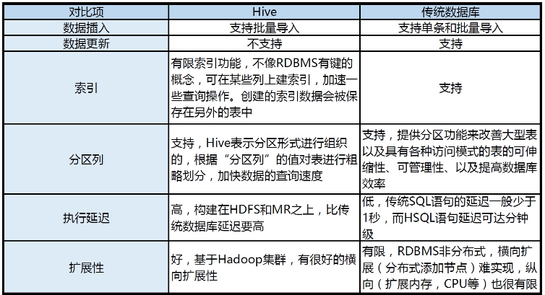
一、Hive概述
 | Hive是建立在Hadoop之上的数据仓库，在某种程度上可以看成是用户编程接口，
 | 本身并不存储和处理数据，依赖于HDFS存储数据，依赖MR处理数据。
 | 有类SQL语言HiveQL，不完全支持SQL标准，如，不支持更新操作、索引和事务，其子查询和连接操作也存在很多限制。
 | Hive把HQL语句转换成MR任务后，采用批处理的方式对海量数据进行处理。
 | 数据仓库存储的是静态数据，很适合采用MR进行批处理。
 | Hive还提供了一系列对数据进行提取、转换、加载的工具，可以存储、查询和分析存储在HDFS上的数据。

二、Hive的应用

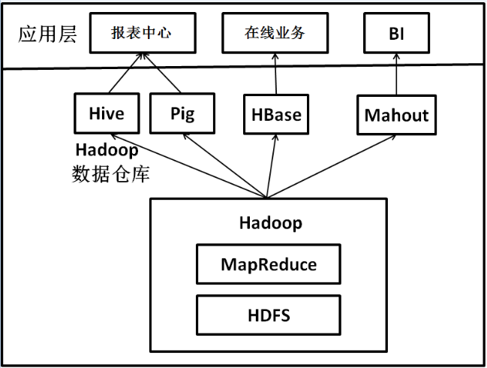

 | ＊当前企业中部署的大数据分析平台，除Hadoop的基本组件HDFS和MR外，还结合使用Hive、Pig、HBase、Mahout，从而满足不同业务场景需求
 | ①Hive和Pig用于报表中心，Hive用于分析报表，Pig用于报表中数据的转换工作。
 | ②HBase用于在线业务，HDFS不支持随机读写操作，而HBase正是为此开发，可较好地支持实时访问数据。
 | ③Mahout提供一些可扩展的机器学习领域的经典算法实现，用于创建商务智能（BI）应用程序。

三、Hive系统架构

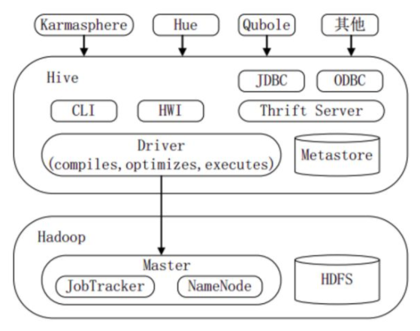

 | 上图显示Hive的主要组成模块、Hive如何与Hadoop交互工作、以及从外部访问Hive的几种典型方式

 | Hive主要由以下三个模块组成：
 |  | ①用户接口模块，含CLI、HWI、JDBC、Thrift Server等，用来实现对Hive的访问。
 |  | CLI是Hive自带的命令行界面；HWI是Hive的一个简单网页界面；JDBC、ODBC以
 |  | 及Thrift Server可向用户提供进行编程的接口，其中Thrift Server是基于Thrift软
 |  | 件框架开发的，提供Hive的RPC通信接口。

 |  | ②驱动模块（Driver），含编译器、优化器、执行器等，负责把HiveQL语句转换成
 |  | 一系列MR作业，所有命令和查询都会进入驱动模块，通过该模块的解析变异，
 |  | 对计算过程进行优化，然后按照指定的步骤执行。

 |  | ③元数据存储模块（Metastore），是一个独立的关系型数据库，通常与MySQL数
 |  | 据库连接后创建的一个MySQL实例，也可以是Hive自带的Derby数据库实例。此
 |  | 模块主要保存表模式和其他系统元数据，如表的名称、表的列及其属性、表的分
 |  | 区及其属性、表的属性、表中数据所在位置信息等。

四、Hive与传统数据库的对比

Hive的安装与部属
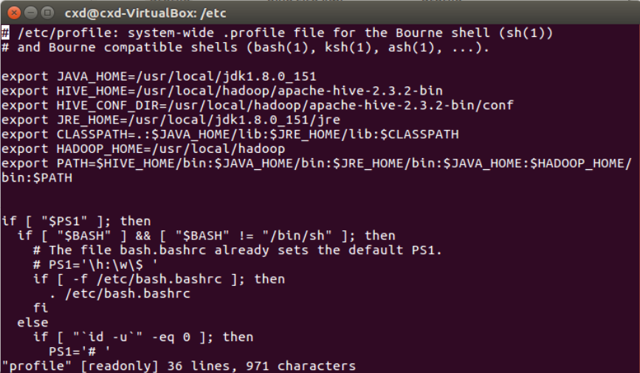
＊安装hive前提是要先安装hadoop集群，并且hive只需要再hadoop的namenode节
点集群里安装即可，可以不在datanode节点的机器上安装

1、下载hive
 | 下载地址：https://mirrors.tuna.tsinghua.edu.cn/apache/hive/stable-2/

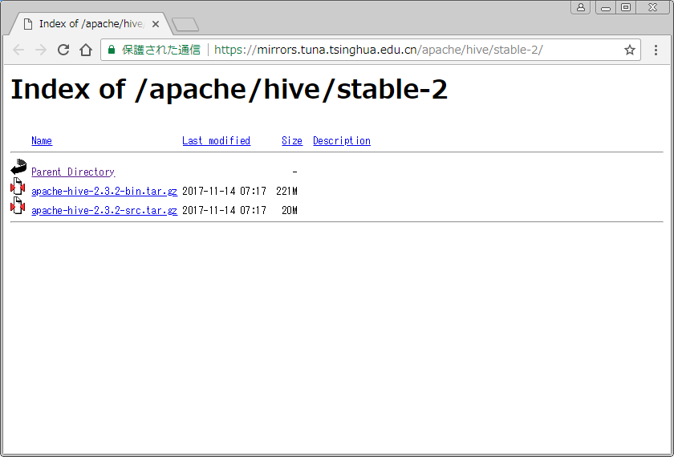

 | 下载apache-hive-2.3.2-bin.tar.gz

2、安装
 | 2.1解压
 | 将下载的apache-hive-2.3.2-bin.tar.gz压缩包解压

 | 2.2上载
 | 将解压后的文件拷贝至linux的/usr/local/hadoop下

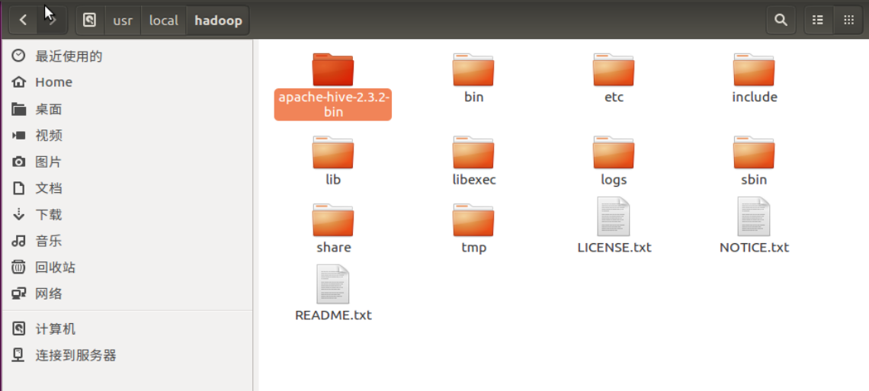

 | 2.3配置环境变量
 | 编辑/etc/profile文件，增加hive相关的环境变量配置
 | export HIVE_HOME=/usr/local/hadoop/apache-hive-2.3.2-bin
 | export HIVE_CONF_DIR=/usr/local/hadoop/apache-hive-2.3.2-bin/conf
 | 如图：

Hive配置
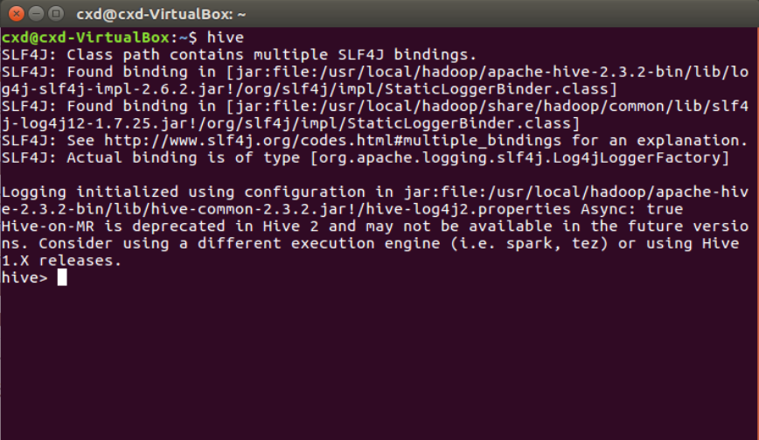
1、hive-config.sh文件配置
 | 位置：/usr/local/hadoop/apache-hive-2.3.2-bin/bin
 | 增加以下内容
 | export HADOOP=/usr/local/hadoop
 | export HIVE_HOME=/usr/local/hadoop/apache-hive-2.3.2-bin
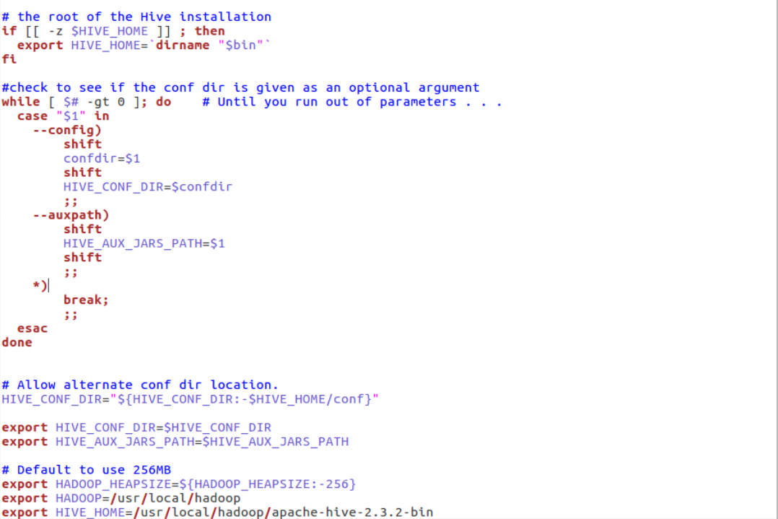

2、hive-site.xml配置
 | 位置：/usr/local/hadoop/apache-hive-2.3.2-bin/conf
 | 2.1进入该目录
 | 执行命令：
 | cd /usr/local/hadoop/apache-hive-2.3.2-bin/conf

 | 2.2新建hive-site.xml文件
 | 将hive-default.xml.template文件复制一份，并且改名为hive-site.xml
 | 执行命令：
 | cp hive-default.xml.template hive-site.xml
 |  |  |  |  | HDFS上的数据目录
 | 2.3新建hdfs目录
 |  | 2.3.1在hive-site.xml中有这样的配置
 |  |  | <name>hive.metastore.warehouse.dir</name>
 |  |  | <value>/user/hive/warehouse</value>

 |  |  | 让hadoop新建/user/hive/warehouse目录
 |  |  | 执行命令：
 |  |  | hadoop fs -mkdir -p /user/hive/warehouse
 |  |  | 给刚才新建的目录赋予读写权限
 |  |  | 执行命令：
 |  |  | hadoop fs -chmod 777 /user/hive/warehouse |  | HDFS上的临时文件目录

 |  | 2.3.2在hive-site.xml中有这样的配置
 |  |  | <name>hive.exec.scratchdir</name>
 |  |  | <value>/tmp/hive</value>

 |  |  | 让hadoop新建/tmp/hive/目录
 |  |  | 执行命令：
 |  |  | hadoop fs -mkdir -p /tmp/hive/
 |  |  | 给刚才新建的目录赋予读写权限
 |  |  | 执行命令：
 |  |  | hadoop fs -chmod 777 /tmp/hive

 | 2..4修改hive-site.xml中的临时目录
 |  | 2.4.1将hive-site.xml文件中的${system:java.io.tmpdir}替换为hive的临时目录，例如替
 |  | 换为/tmp/hive/tmp，该目录如果不存在则要自己手工创建，并且赋予读写权限。
 |  |  |  | 你的用户名
 |  | 2.4.2将${system:user.name}都替换为cxd

3、数据库配置（hive-site.xml）

 | ①javax.jdo.option.ConnectionURL：元数据连接字串
 |  | <name>javax.jdo.option.ConnectionURL</name>
 |  | <value>jdbc:mysql://192.168.83.244:3306/hive?createDatabaseIfNotExist=true</value>

 | ②javax.jdo.option.ConnectionDriverName：DB连接引擎
 |  | <name>javax.jdo.option.ConnectionDriverName</name>
 |  | <value>com.mysql.jdbc.Driver</value>

 | ③javax.jdo.option.ConnectionUserName：DB连接用户名
 |  | <name>javax.jdo.option.ConnectionUserName</name>
 |  | <value>hive</value>

 | ④javax.jdo.option.ConnectionPassword：DB连接密码
 |  | <name>javax.jdo.option.ConnectionPassword</name>
 |  | <value>hive123</value>

4、hive-env.sh文件配置
 | 4.1进入指定目录
 | 执行命令：
 | cd /usr/local/hadoop/apache-hive-2.3.2-bin/conf

 | 4.2新建hive-env.sh文件
 | 将hive-env.sh.template文件复制一份，并且改名为hive-env.sh
 | 执行命令：
 | cp hive-env.sh.template hive-env.sh

 | 4.3追加以下内容
 | export HADOOP_HOME=/usr/local/hadoop/
 | export HIVE_CONF_DIR=/usr/local/hadoop/apache-hive-2.3.2-bin/conf
 | export HIVE_AUX_JARS_PATH=/opt/hive/apache-hive-2.3.2-bin/lib

 | 如图：
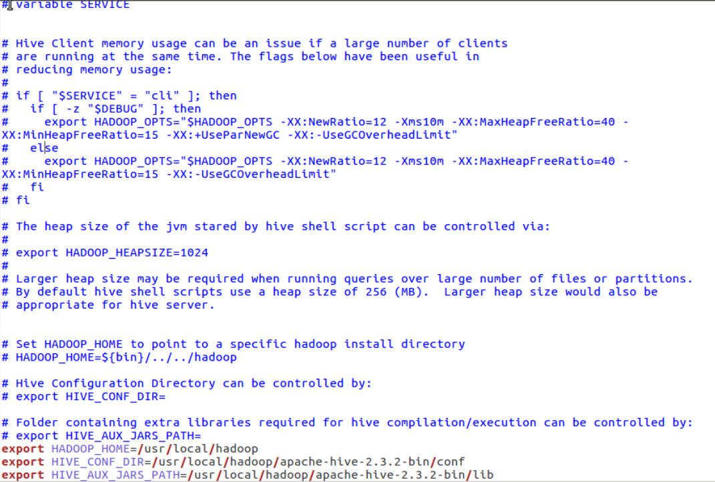

5、启动hive

* | 为了可以直接在用户目录下运行Hadoop和Hive命令，修改.bashrc文件
 | 追加以下内容
 | export HADOOP_HOME=/usr/local/hadoop
 | export HIVE_HOME=/usr/local/hadoop/apache-hive-2.3.2-bin
 | export PATH=$PATH:$HADOOP_HOME/bin:$HADOOP_HOME/sbin:$HIVE_HOME/bin

 | 如图：
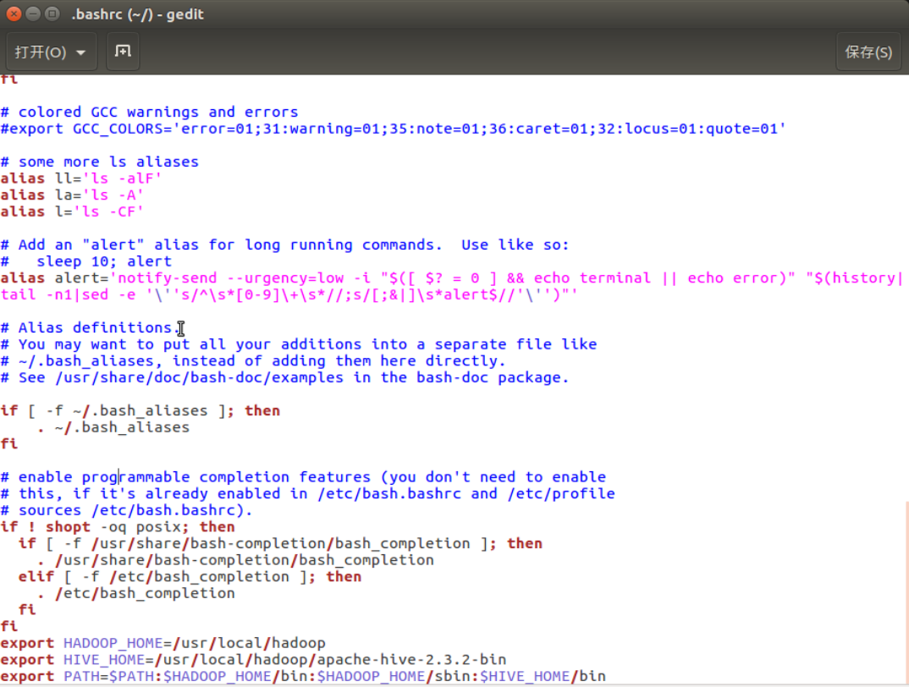

 | 打开终端输入hive，显示如下图则安装成功

Hive客户端
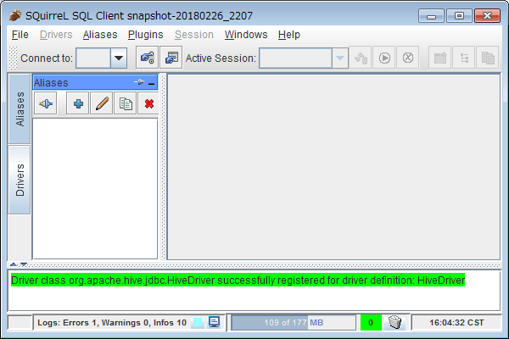
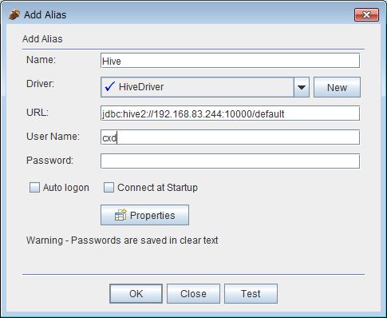
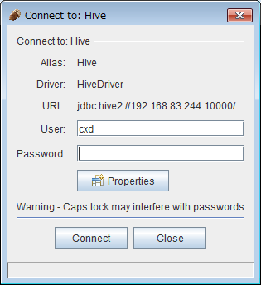
SQuirrel SQL Client
 | SQuirrel SQL Client是一个用Java写的数据库客户端，用JDBC统一数据库访问
 | 接口以后，可以通过一个统一的用户界面来操作MySQL、PostgreSQL、MSSQL、
 | Oracle、Hive等等任何支持JDBC访问的数据库。

1、下载hive
 | 地址：http://squirrel-sql.sourceforge.net/#installation

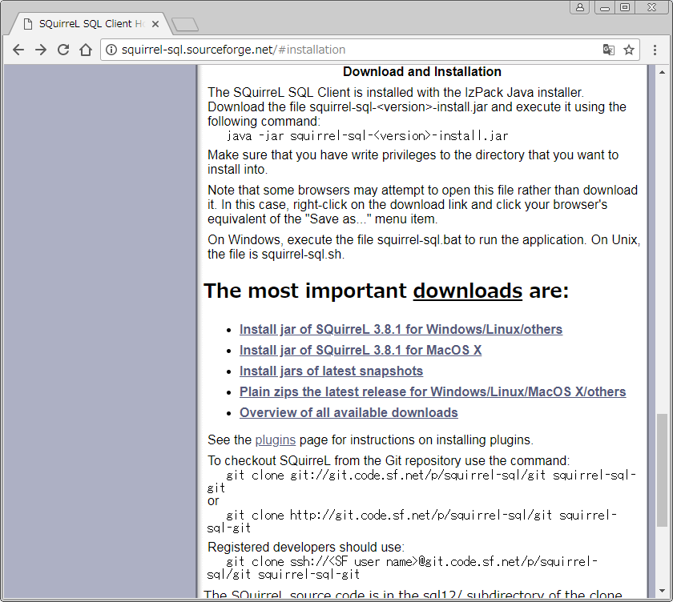

2、安装
 | 2.1双击squirrel-sql-3.8.1-standard.jar

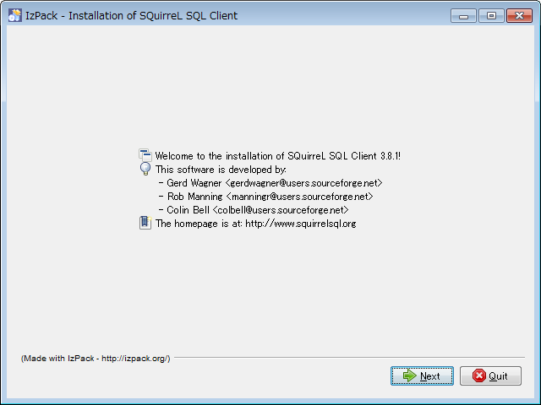

 | 2.2安装到这个界面

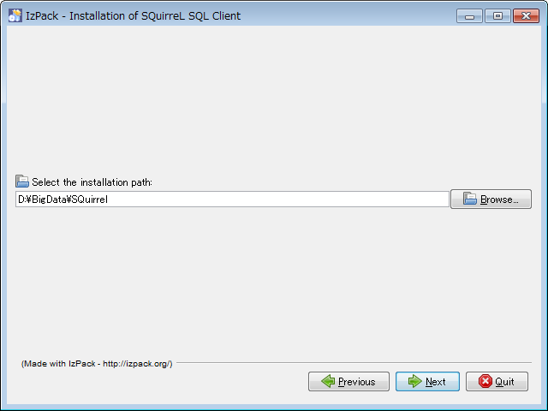

 | *这里的路径需要自己指定

 | 2.3安装到这一步，需要勾选简体中文

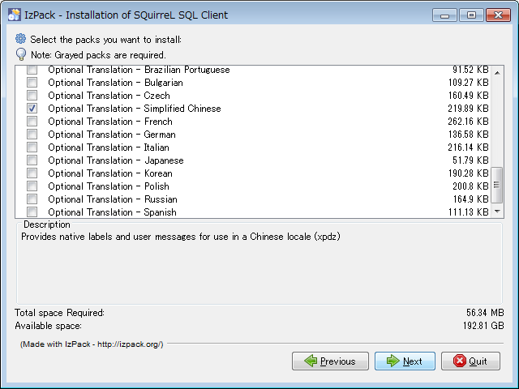

3、连接
 | 3.1添加Hive的驱动配置
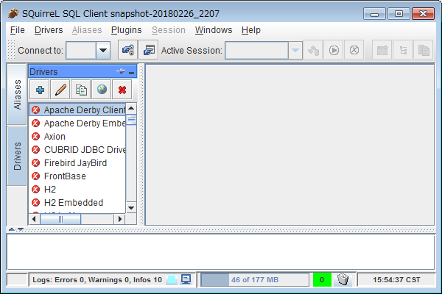

 | 3.2填写Hive的驱动信息

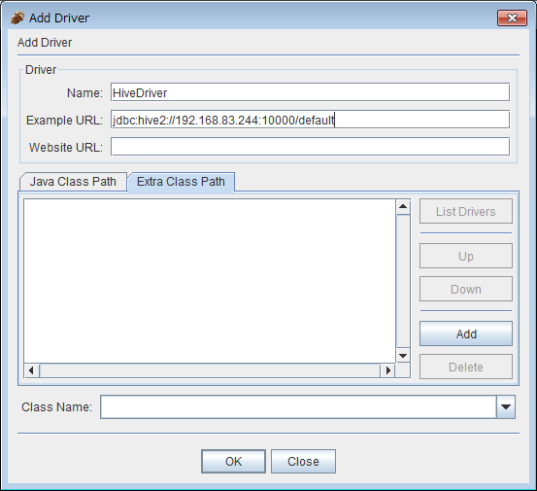

 | ①HiveDriver
 | ②jdbc:hive2://192.168.83.244:10000/default
 | ③org.apache.hive.jdbc.HiveDriver

 | 3.3追加运行Hive所依赖的jar包

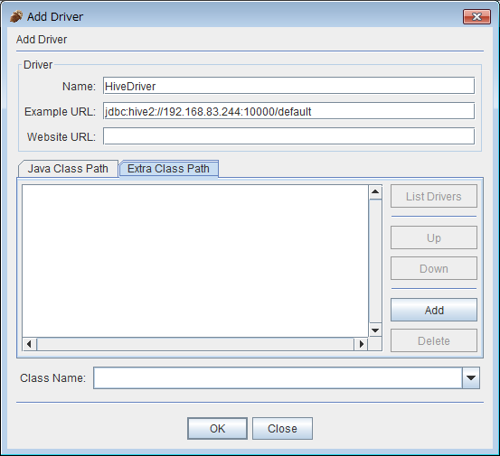

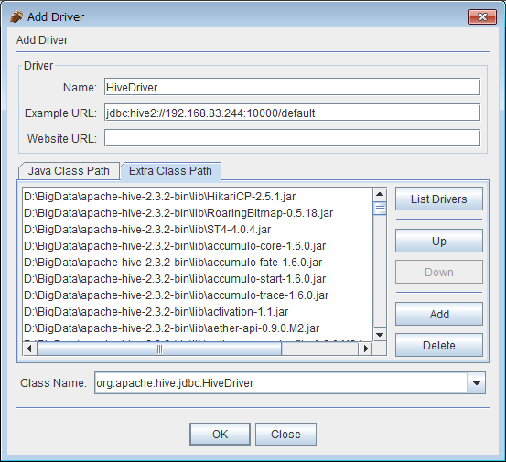

 | *将$HIVE_HOME/lib/下的所有jar包，以及Hadoop的核心jar包，还有slf4j的两个jar包都添加进去。
 | 3.4建立Hive的链接

